仕様概要
ONEsLOGI Cloud / WMS |  |  |  | パッケージ仕様書 |  | 業務ＩＤ | individual management |  | 機能ＩＤ | IndvSupplyDetail |  |  |  |  | 作者 | ベ | 作成日 | 2023-09-29
 |  |  |  | 仕様概要 |  | 業務名称 | 個体管理 |  | 機能名称 | 個人別支給明細 |  |  |  |  | 更新者 | ベ | 更新日 | 2024-07-01

 | １．機能概要

 |  | ・個人別支給明細を発行する。

 |  | 利用者（Who） |  |  | バッチ処理 |  |  | 利用タイミング（When） |  |  | 随時 |  |  | 利用場所（Where） | 庫内
 |  | 利用目的（Why） |  |  | ・商品の受渡しするために個体管理番号と商品の個体管理番号を確認する
 |  |  | 利用方法（How） |  | ・HT出荷検品処理後バッチより自動発行又は【荷揃表・荷札・納品書再発行】画面より再発行
 |  |  | 処理内容（What） |  | ・バッチ処理又は再発行処理が個人別支給明細を発行する
 |  |  | 処理前提／補足等 |  | －
 |  |  | 使用ボタン等 |  | －
 |  | 出力順 |  |  | ・荷揃番号 ＞ 納品先CD ＞ 個人職別番号 ＞ 商品CD ＞ 商品名称 ＞ サイズ ＞ 数量 ＞ 個体管理番号 |  |  |  |  |  |  |  |  |  |  |  |  |  |  |  |  |  | 2024/7/1 べ 内部指摘内容を反映
 |  | 出力順(DB項目名) |  |  | ・出庫ヘッダ.荷揃番号 ＞ 出荷指示ヘッダ.届先CD ＞ 出荷指示ボディ.社員職別CD ＞ 商品マスタ.商品CD ＞ 商品マスタ.商品名称 ＞ 商品マスタ.サイズ名称(大→小)＞ SUM(出庫ボディ.ピッキング済数) ＞ 個体管理情報.個体管理番号 |  |  |  |  |  |  |  |  |  |  |  |  |  |  |  |  |  | 2024/5/14 董 詳細設計内容反映 | 2024/7/1 べ 内部指摘内容を反映

 |  | 改ページ条件 |  |  | ・ 荷揃番号 ＞ 納品先CD |  |  |  |  |  |  |  |  |  |  |  |  |  |  |  |  |  | 2024/7/1 べ 内部指摘内容を反映
 |  | 改ページ条件（DB項目名） |  |  | ・出庫ヘッダ.荷揃番号 ＞ 出荷指示ヘッダ.届先CD |  |  |  |  |  |  |  |  |  |  |  |  |  |  |  |  |  | 2024/5/14 董 詳細設計内容反映 | 2024/7/1 べ 内部指摘内容を反映
 |  | 出力可能明細数 |  |  | 25明細
 |  | 用紙 |  |  | A4

 | 2．帳票イメージ

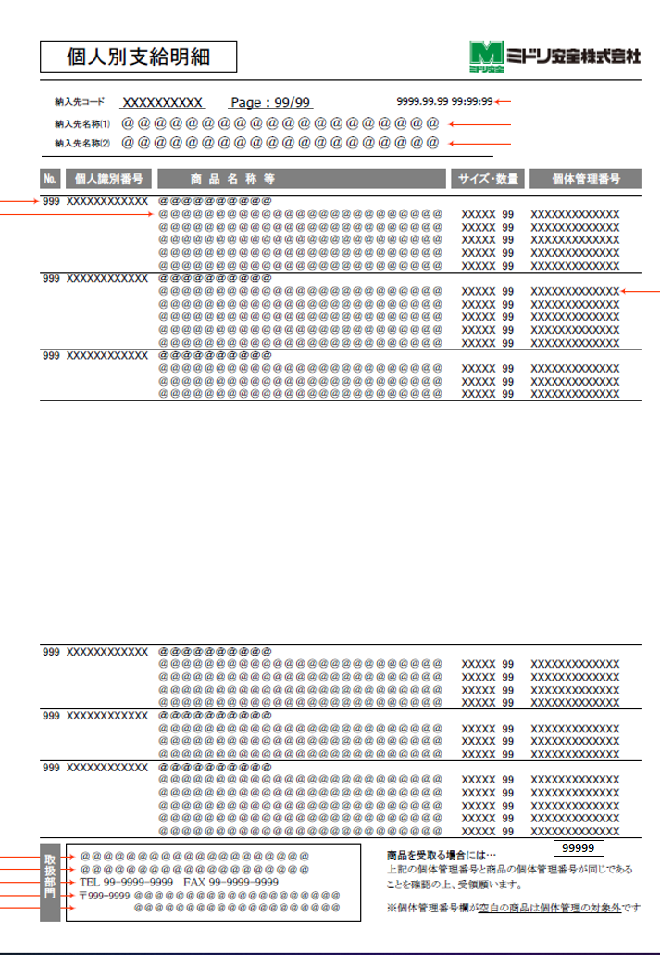
 |  | 補足．帳票イメージ
 |  | ・基本イメージ |  |  |  |  |  |  |  |  |  | ・最大桁数イメージ
 |  |  |  |  |  |  |  |  |  |  |  |  |  |  |  |  |  |  |  |  |  |  | 2023/12/14 べ 日立QA指摘内容を反映
 |  |  |  |  |  |  |  |  |  |  |  |  |  |  |  |  |  |  |  |  |  |  | 2024/5/14 董 詳細設計内容反映
H-4
H-1
H-5
H-6
H-2
H-3
M-3
M-4
M-5
M-6
M-1
M-2

F-1
F-3
F-6
F-2
F-4
F-5

 |  |  |  |  |  |  |  |  |  |  |  |  |  |  |  |  |  |  |  |  |  |  | 2024/5/14 董 詳細設計内容反映
 |  | ■I/O関連図、CRUD図
凡例

XXXXXXXX
画面プログラム
プログラム名を記入

XXXXXXXX
バッチプログラム
プログラム名を記入

XXXXXXXX
テーブル
テーブル名を記入
（XXXテーブルのテーブルは不要）

XXXXXXXX
帳票
帳票名を記入
（該当機能で直接出力する場合）

XXXXXXXX
ファイル
ファイル名を記入

データの流れ

出荷指示ボディ
販売組織マスタ
 |  | I/O関連図 |  |  |  |  |  |  |  |  |  |  | テーブルID |  |  | テーブル名称 |  |  | C | R | U | D | 2024/5/14 董 詳細設計内容反映
 |  |  |  |  |  |  |  |  |  |  |  |  | T_SHIPPING_INST_H |  |  | 出荷指示ヘッダ |  |  |  | 〇
 |  |  |  |  |  |  |  |  |  |  |  |  | T_SHIPPING_INST_B |  |  | 出荷指示ボディ |  |  |  | 〇
 |  |  |  |  |  |  |  |  |  |  |  |  | T_PACKING_H |  |  | 梱包ヘッダ |  |  |  | 〇
出庫ボディ
商品マスタ
 |  |  |  |  |  |  |  |  |  |  |  |  | T_PICKING_H |  |  | 出庫ヘッダ |  |  |  | 〇
 |  |  |  |  |  |  |  |  |  |  |  |  | T_PICKING_R |  |  | 出庫帳票 |  |  |  | 〇
出庫ヘッダ
 |  |  |  |  |  |  |  |  |  |  |  |  | T_ALLOC_INST_H |  |  | 引当指示ヘッダ |  |  |  | 〇
 |  |  |  |  |  |  |  |  |  |  |  |  | M_PRODUCT |  |  | 商品マスタ |  |  |  | 〇
梱包ヘッダ
 |  |  |  |  |  |  |  |  |  |  |  |  | M_SALES_ORG |  |  | 販売組織マスタ |  |  |  | 〇
個人別支給明細
 |  |  |  |  |  |  |  |  |  |  |  |  | T_PICKING_B |  |  | 出庫ボディ |  |  |  | 〇
出庫帳票

出荷指示ヘッダ

引当指示ヘッダ

